UPUTE


Izračun je isključivo informativan i preporučujemo dodatnu provjeru ispravnosti izračuna. Plavi ured ne snosi odgovornost za eventualne greške u izračunu ili greške u popunjavanju obrasca. Sve detaljnije upute i pravila o porezu na dohodak možete pronaći na stranicama Porezne uprave.
Pojašnjenje sadržaja pojedinog lista:
BAZA | U ovom dijelu upisujete sve podatke za račun. Ti podaci se generiraju u listu RAČUN
RAČUN | Odabirom broja računa u plavom polju generirate podatke i račun je spreman za ispis
KPR | Knjiga prometa - ovo je obvezna evidencija svih podataka koja se automatski popunjava iz lista BAZA

Neke označene čelije su zaštićene kako bi se zadržala funkcionalnost. Lozinka je plavitim Nakon otklanjanja zaštite Plavi ured ne snosi odgovornost za eventualne greške u izračunu.

KORISNI LINKOVI | http://plaviured.hr/vodici/placaju-li-pausalisti-clanarinu-turistickim-zajednicama/
 | http://plaviured.hr/vodici/spomenicka-renta-placaju-li-pausalisti/
 | http://plaviured.hr/vodici/sto-sadrzi-inozemni-racun/

RAČUN
RAČUN br. |  | 5-1-1
 |  |  |  |  | FEL FLAVO d.o.o. za trgovinu i uslug
 |  |  |  |  | DRENAČKI PUT 38 A
 |  |  |  |  | 44000 - SISAK
 |  |  |  |  | OIB 4032569413

Mjesto, datum i vrijeme izdavanja: |  |  | Zagreb, 08.01.2025. u 12:47
Dospijeće plaćanja: |  |  | Odmah

RB | Trgovački naziv dobra - usluge |  |  | JM | Količina | Cijena | Rabat | Iznos
1 | Kokosov otirač 40 x 60 |  |  | kom | 2 | 27.00 | 0% | 54.00
2 | Isporuka |  |  | kom | 1 | 5.33 | 0% | 5.33
3 | 0 |  |  | 0.00 | 0.00 | 0.00 | 0% | 0.00
4 | 0 |  |  | 0.00 | 0.00 | 0.00 | 0% | 0.00
5 | 0 |  |  | 0.00 | 0.00 | 0.00 | 0% | 0.00

 |  |  |  |  |  | IZNOS |  | 59.33 EUR
 |  |  |  |  |  | RABAT |  | - EUR
 |  |  |  |  |  | OSNOVICA |  | 59.33 EUR
 |  |  |  |  |  | UKUPNI IZNOS |  | 59.33 EUR

Napomena: |  | Oslobođeno PDV-a temeljem članka 90. st. 1 Zakona o PDV-u
 |  | 0

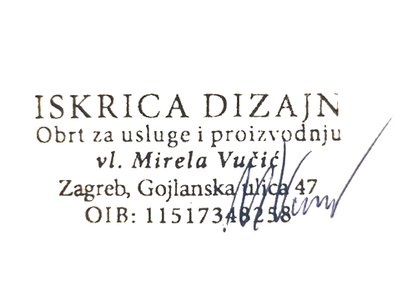

Račun ispostavio: |  | Mirela Vučić
Oznaka operatera: |  | Nika Bertović
Način plaćanja: |  | Transakcijski račun
Poziv na broj: |  | 5

 |  |  |  |  |  | (potpis odgovorne osobe)

ISKRICA DIZAJN, OBRT ZA USLUGE I PROIZVODNJU, vl. Mirela Vučić, MB:98061941, Ured: Gojlanska 47,10040 Zagreb Žiro račun IBAN HR4923400091160582231 otvoren u PBZ Privredna banka Zagreb

